Sheet10
计数项:Features
Features | 计数项:Features
BC | 6
CC | 1
EC | 6
FC | 4
KC | 5
LE | 4
PC | 1
S | 1
SC | 2

Sheet4
Network | 计数项:Network
BC | 8
CC | 3
EC | 5
FC | 4
KC | 5
LE | 12
PC | 3
S | 1
SC | 4

Sheet3
Network
KC
KC | BC | 8
PC | CC | 3
KC | EC | 5
BC | FC | 4
LE | KC | 5
BC | LE | 12
LE | PC | 3
PC | S | 1
CC | SC | 4
BC
FC
LE
EC
EC
EC
EC
SC
BC
EC
SC
FC
FC
BC
BC
PC
LE
LE
BC
SC
LE
LE
SC
LE
BC
LE
CC
LE
CC
S
LE
KC
FC
KC
LE

Sheet6
Hesmisphere | 计数项:Hesmisphere
L | 24
R | 21

计数项:Hesmisphere

Sheet7
Hesmisphere2 | 计数项:Hesmisphere2
L | 21
R | 24

计数项:Hesmisphere2

HC vs MCI _1
HC vs MCI
[2 3 470 575 626 784]; | 分区ID：92 特征类型：local_efficiency 特征所在分区：R-13l 分区ID：4 特征类型：pagerank 特征所在分区：R-V2 分区ID：157 特征类型：clustering_coef 特征所在分区：R-FST 分区ID：118 特征类型：betweenness 特征所在分区：R-EC 分区ID：88 特征类型：flow_coefficiency 特征所在分区：R-10v 分区ID：74 特征类型：local_efficiency 特征所在分区：R-44 | 91.70% | 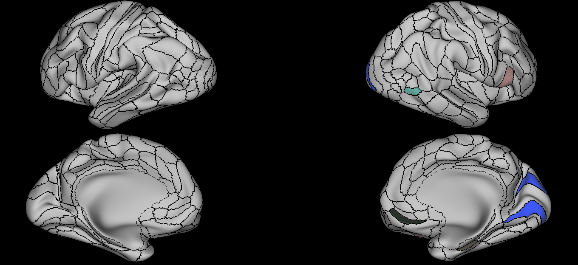
[3 64 96 250 357 598 ]; | 分区ID：4 特征类型：pagerank 特征所在分区：R-V2 分区ID：274 特征类型：clustering_coef 特征所在分区：L-47s 分区ID：92 特征类型：subgraph 特征所在分区：R-13l 分区ID：190 特征类型：kcoreness 特征所在分区：L-FEF 分区ID：292 特征类型：betweenness 特征所在分区：L-AAIC 分区ID：165 特征类型：eigenvector 特征所在分区：R-s32 | 87.50% | 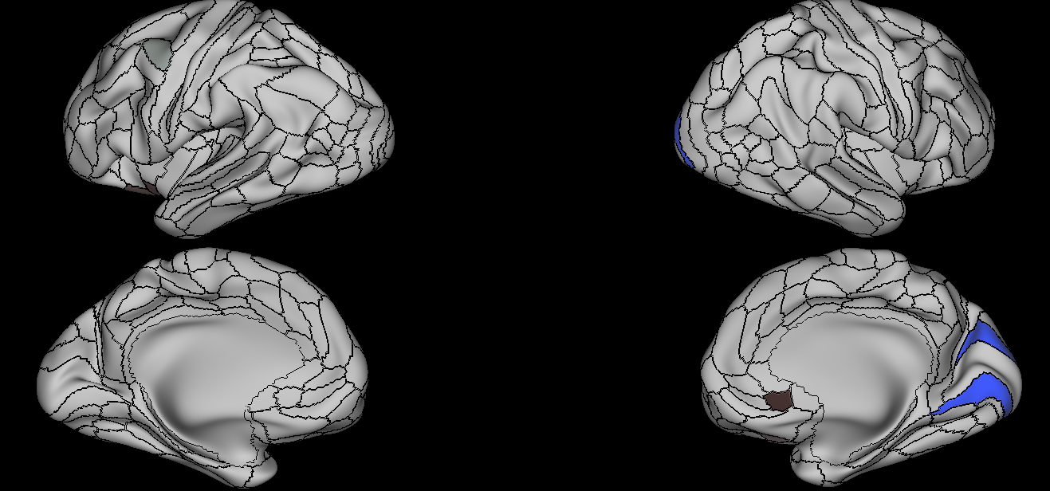
[29 219 988 1050 ]; | 分区ID：123 特征类型：eigenvector 特征所在分区：R-STGa 分区ID：198 特征类型：betweenness 特征所在分区：L-FFC 分区ID：293 特征类型：clustering_coef 特征所在分区：L-FOP1 分区ID：279 特征类型：subgraph 特征所在分区：L-43 | 89.60% | 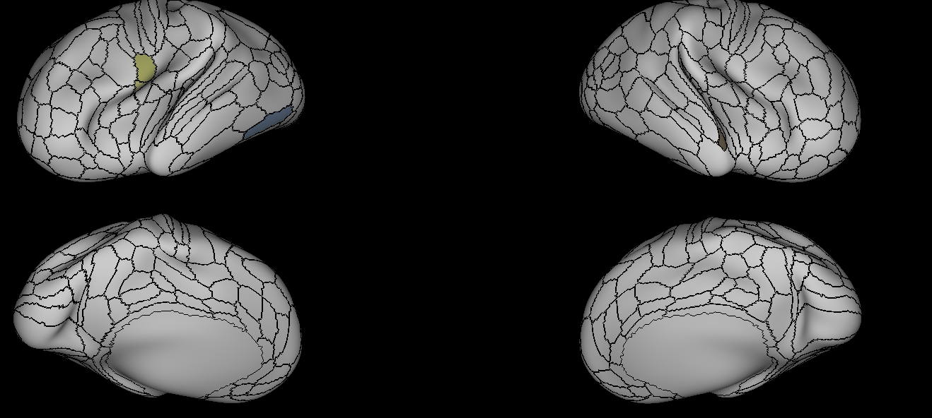
[3 232 505 519 748 985 ]; | 分区ID：4 特征类型：pagerank 特征所在分区：R-V2 分区ID：150 特征类型：betweenness 特征所在分区：R-PGi 分区ID：309 特征类型：local_efficiency 特征所在分区：L-STSdp 分区ID：285 特征类型：Strength 特征所在分区：L-PFcm 分区ID：269 特征类型：local_efficiency 特征所在分区：L-a10p 分区ID：156 特征类型：local_efficiency 特征所在分区：R-V4t | 91.70% | 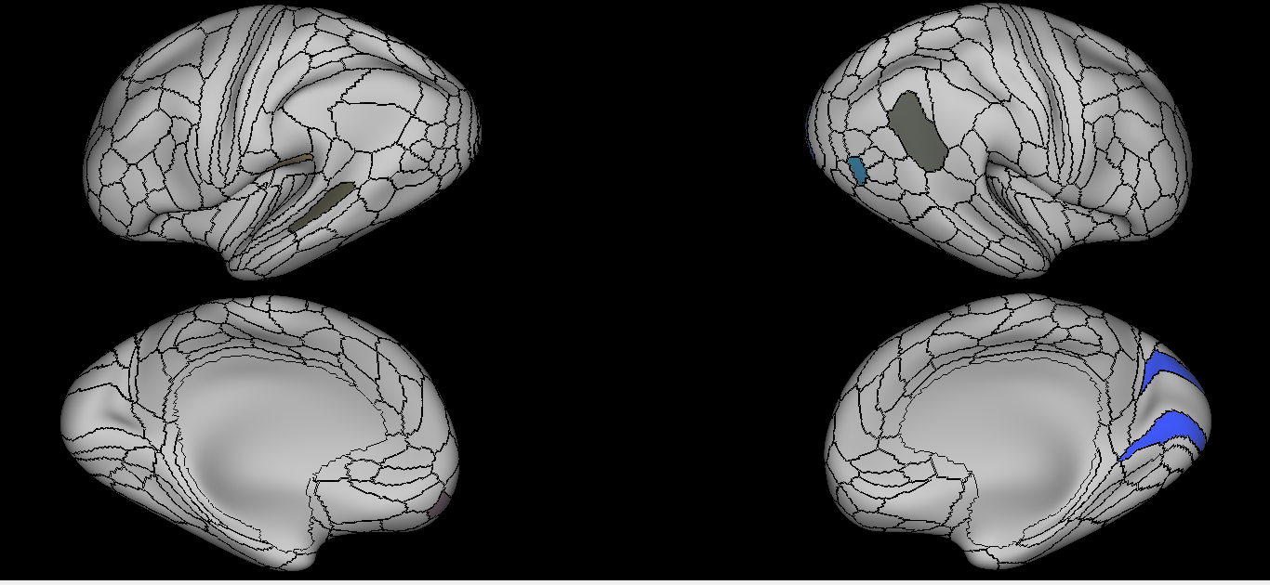
[3 7 297 1412 ]; | 分区ID：4 特征类型：pagerank 特征所在分区：R-V2 分区ID：92 特征类型：clustering_coef 特征所在分区：R-13l 分区ID：10 特征类型：kcoreness 特征所在分区：R-FEF 分区ID：169 特征类型：subgraph 特征所在分区：R-FOP5 | 91.70% | 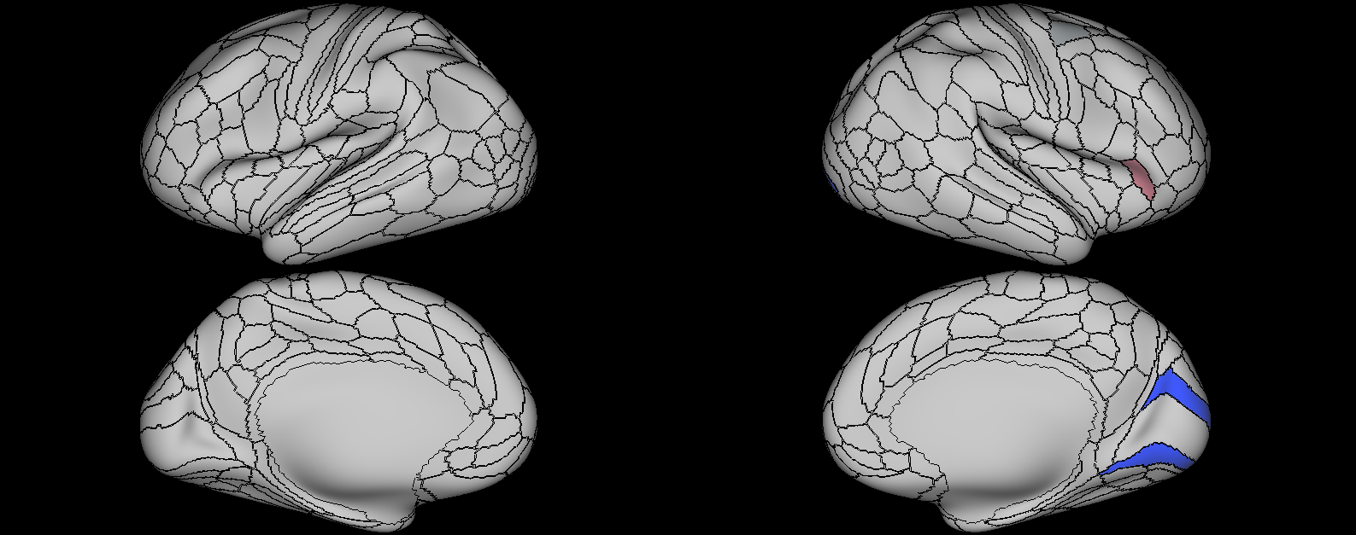
[3 131 173 186 313 598 627 ]; | 分区ID：4 特征类型：pagerank 特征所在分区：R-V2 分区ID：100 特征类型：kcoreness 特征所在分区：R-OP4 分区ID：269 特征类型：betweenness 特征所在分区：L-a10p 分区ID：54 特征类型：eigenvector 特征所在分区：R-6d 分区ID：241 特征类型：local_efficiency 特征所在分区：L-a24 分区ID：165 特征类型：eigenvector 特征所在分区：R-s32 分区ID：332 特征类型：subgraph 特征所在分区：L-V6A | 89.60% | 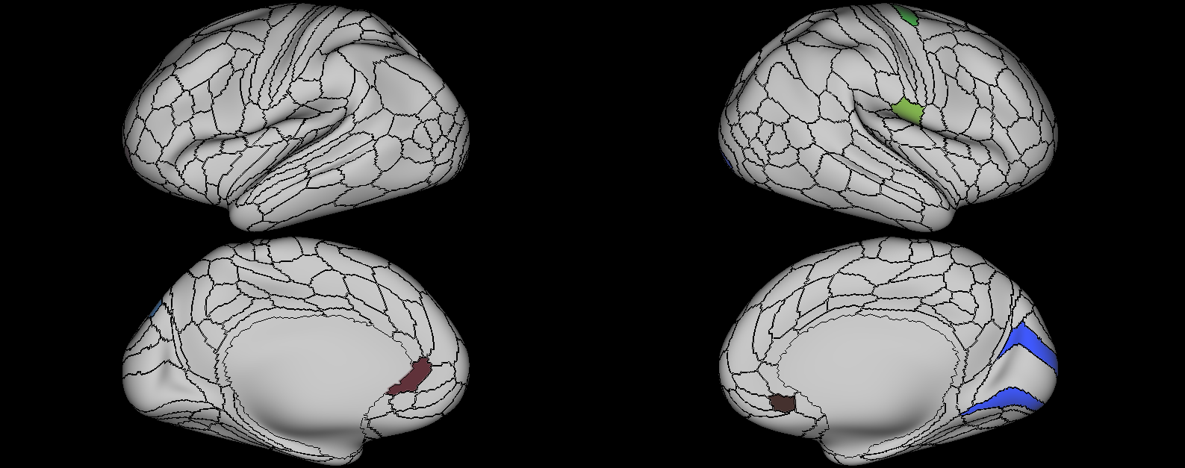
[3 56 116 341 646 980 ]; | 分区ID：4 特征类型：pagerank 特征所在分区：R-V2 分区ID：274 特征类型：local_efficiency 特征所在分区：L-47s 分区ID：280 特征类型：subgraph 特征所在分区：L-OP4 分区ID：101 特征类型：betweenness 特征所在分区：R-OP1 分区ID：136 特征类型：local_efficiency 特征所在分区：R-TE2p 分区ID：333 特征类型：pagerank 特征所在分区：L-VMV1 | 91.70% | 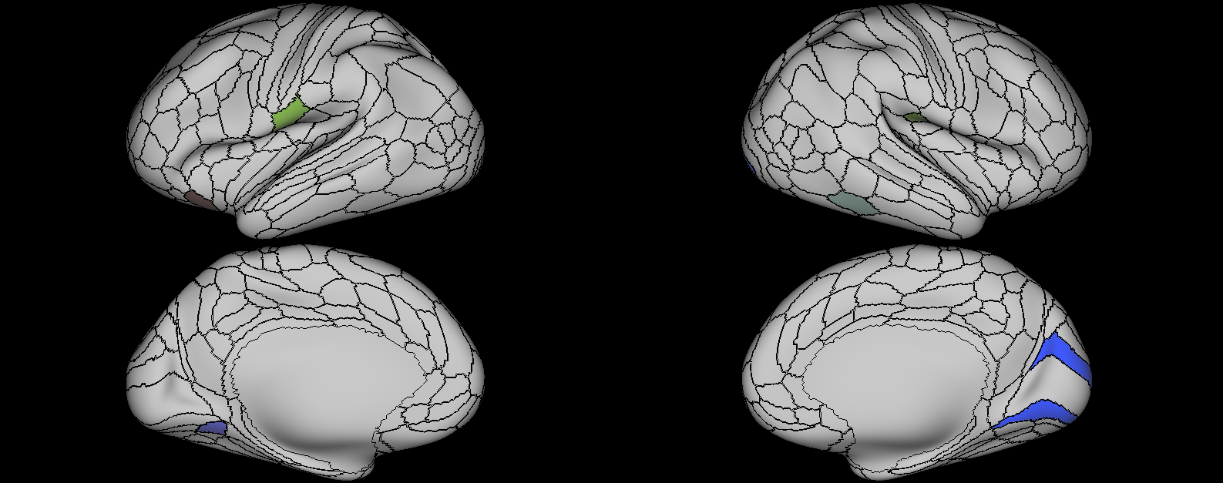
[2 3 7 13 95 96 222]; | 分区ID：92 特征类型：local_efficiency 特征所在分区：R-13l 分区ID：4 特征类型：pagerank 特征所在分区：R-V2 分区ID：92 特征类型：clustering_coef 特征所在分区：R-13l 分区ID：302 特征类型：Strength 特征所在分区：L-PeEc 分区ID：246 特征类型：kcoreness 特征所在分区：L-47m 分区ID：92 特征类型：subgraph 特征所在分区：R-13l 分区ID：111 特征类型：subgraph 特征所在分区：R-AVI | 87.50% | 